Chapter2
[章末問題(Chapter2)]
[問1]
次のように書式設定して下さい。
・セル範囲B5:G14に格子の罫線を設定
・セル範囲C7:E14に桁区切りスタイルを適用
・セル範囲G7:G14にパーセントスタイルを適用
[問2]
セルB5の書式をコピーして、セル範囲C5:G6に貼り付けて下さい。
[問3]
次のようにセルの配置を設定して下さい。
・セルG4を右揃えに変更
・セル範囲E5:G5を結合して中央揃え
・セル範囲B5:B6を結合して中央揃え
[問4]
セル範囲F7:F14にスパークラインを挿入して下さい。
元になるデータ範囲はC7:E14とします。
[問5]
セル範囲G6:G14に条件付き書式を設定して、セルの値が1より大きければ強調表示して下さい。 （書式は任意）
[問6]
列Cと列Dをグループ化し、折りたたんで下さい。
営業所別プリンター売上実績
 |  |  |  |  | 単位：千円
営業所 | 2017年 | 2018年 | 2019年
 | 実績 | 実績 | 実績 | 3期の推移 | 予算達成率
上野 | 3859 | 4022 | 4262 |  | 0.97207883623
立川 | 3722 | 3954 | 4165 |  | 0.97791116447
新宿 | 3854 | 4016 | 4320 |  | 0.95740740741
渋谷 | 4452 | 4799 | 4658 |  | 1.061185058
秋葉原 | 3056 | 4369 | 4682 |  | 0.9611277232
品川 | 3866 | 3846 | 3974 |  | 0.99672873679
池袋 | 5036 | 5649 | 5429 |  | 1.071652238
青山 | 4563 | 4695 | 4695 |  | 1.0300319489

Chapter5
[章末問題(Chapter5)]
[問1]
セル範囲B4:H9のデータを元に、集合縦棒グラフを挿入し、グラフタイトルを『売上実績』に変更して下さい。
[問2]
グラフをセル範囲B11:H23に収まるように配置して下さい。
[問3]
グラフの種類を折れ線グラフに変更して下さい。
[問4]
次のようにグラフの要素を変更して下さい。
・グラフの凡例の位置を「右」に変更
・データラベルを「中央」に追加
[問5]
図形「テキストボックス」を挿入し、グラフエリア内の右上に重ねて配置して下さい。(場所と大きさは見本を参照)
[問6]
テキストボックスの塗りつぶしの色を標準の色「黄」に変更し、フォントの色を「黒」に変更し、文字列として『マスキングテープが好調』と入力して下さい。
上期売上実績

製品名 | 4月 | 5月 | 6月 | 7月 | 8月 | 9月
クラフトテープ | 880 | 954 | 954 | 999 | 934 | 943
布テープ | 452 | 497 | 413 | 504 | 561 | 546
カラー布テープ | 536 | 594 | 516 | 546 | 590 | 597
養生テープ | 854 | 746 | 746 | 746 | 754 | 745
マスキングテープ | 549 | 754 | 816 | 850 | 864 | 854

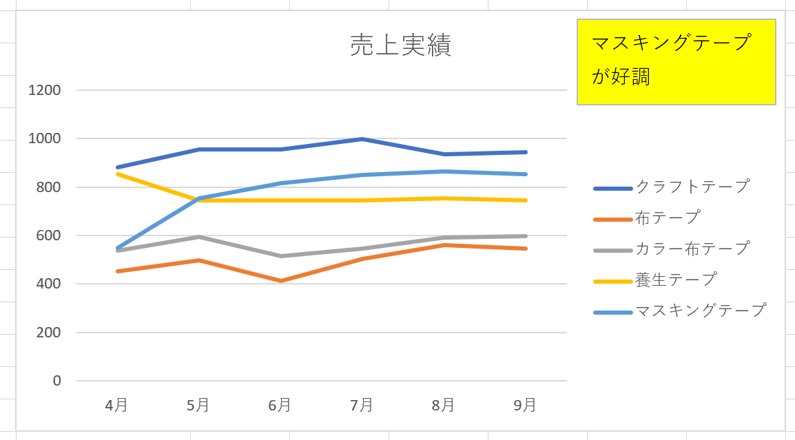
見本

Chapter6
8月度売上台帳 |  |  |  |  |  |  |  | 商品一覧

伝票NO | 担当者 | 日付 | 商品No | 商品名 | 単価 | 数量 | 売上金額 | 商品No | 商品名 | 単価
2201 | 鈴木 | 2019-08-01 | 101 |  |  | 1 | 0 | 101 | 空気清浄機つきエアコン | 298,000
2205 | 木村 | 2019-08-03 | 105 |  |  | 3 | 0 | 102 | DVDレコーダー | 68,820
2215 | 高橋 | 2019-08-09 | 102 |  |  | 3 | 0 | 103 | レーザープリンター | 32,800
2219 | 田中 | 2019-08-11 | 102 |  |  | 1 | 0 | 104 | 加熱水蒸気オーブンレンジ | 88,590
2231 | 加藤 | 2019-08-23 | 103 |  |  | 3 | 0 | 105 | ４K対応大型テレビ | 195,000
2235 | 鈴木 | 2019-08-28 | 104 |  |  | 3 | 0
[章末問題(Chapter6)]
[問1]
「8月度売上台帳」において、[商品No]に一致する[商品名]を「商品一覧」から検索する数式を入力して下さい。
[問2]
[問1]と同様に、[商品No]に一致する[単価]を「商品一覧」から検索する数式を入力して下さい。
[問3]
「8月売上台帳」をもとにピボットテーブルを作成して下さい。
（場所は新規ワークシートを指定）
[問4]
ピボットテーブルを利用して、行に[担当者]、列に[商品名]、値は[売上金額]の合計のフィールドをそれぞれ適用してクロス集計表を作成して下さい。
[問5]
タイムラインを利用して、ピボットテーブルのデータから2019/8/1から2019/8/15までのデータを抽出して下さい。
[問6]
ピボットテーブルをもとにピボットグラフ(集合縦棒グラフ)を作成して下さい。（場所はピボットテーブルと同じワークシートを指定）
2207 | 木村 | 2019-08-04 | 101 |  |  | 3 | 0
2209 | 高橋 | 2019-08-04 | 103 |  |  | 1 | 0
2221 | 田中 | 2019-08-14 | 104 |  |  | 1 | 0
2223 | 木村 | 2019-08-18 | 101 |  |  | 3 | 0
2225 | 鈴木 | 2019-08-19 | 103 |  |  | 2 | 0
2237 | 田中 | 2019-08-28 | 104 |  |  | 3 | 0
2208 | 木村 | 2019-08-04 | 102 |  |  | 2 | 0
2210 | 高橋 | 2019-08-07 | 104 |  |  | 2 | 0
2222 | 鈴木 | 2019-08-17 | 105 |  |  | 1 | 0
2224 | 加藤 | 2019-08-19 | 102 |  |  | 1 | 0
2226 | 鈴木 | 2019-08-19 | 102 |  |  | 3 | 0
2238 | 木村 | 2019-08-30 | 105 |  |  | 1 | 0
2202 | 高橋 | 2019-08-01 | 102 |  |  | 3 | 0
2211 | 田中 | 2019-08-07 | 105 |  |  | 2 | 0
2216 | 木村 | 2019-08-09 | 105 |  |  | 1 | 0
2227 | 田中 | 2019-08-19 | 101 |  |  | 3 | 0
2232 | 加藤 | 2019-08-24 | 104 |  |  | 1 | 0
2212 | 鈴木 | 2019-08-07 | 101 |  |  | 2 | 0
2228 | 鈴木 | 2019-08-19 | 102 |  |  | 3 | 0
2203 | 田中 | 2019-08-02 | 103 |  |  | 2 | 0
2206 | 鈴木 | 2019-08-04 | 102 |  |  | 2 | 0
2213 | 木村 | 2019-08-08 | 102 |  |  | 3 | 0
2217 | 田中 | 2019-08-10 | 102 |  |  | 3 | 0
2220 | 加藤 | 2019-08-14 | 103 |  |  | 3 | 0
2229 | 木村 | 2019-08-19 | 101 |  |  | 2 | 0
2233 | 田中 | 2019-08-25 | 105 |  |  | 3 | 0
2236 | 田中 | 2019-08-28 | 105 |  |  | 1 | 0
2204 | 鈴木 | 2019-08-03 | 102 |  |  | 1 | 0
2214 | 高橋 | 2019-08-08 | 103 |  |  | 1 | 0
2218 | 鈴木 | 2019-08-11 | 101 |  |  | 3 | 0
2230 | 田中 | 2019-08-21 | 102 |  |  | 3 | 0
2234 | 木村 | 2019-08-25 | 103 |  |  | 2 | 0

